Figure 1
Figure 1 – Infractions anti-LGBT+ enregistrées par les forces de sécurité

 | 2016 | 2017 | 2018 | 2019 | 2020 | 2021 | 2022 | 2023 | Évolution 2022-2023
Crimes ou délits anti-LGBT enregistrés | 100 | 102 | 132 | 182 | 159 | 203 | 229 | 271
Nombre de crimes ou délits anti-LGBT | 1,056 | 1081 | 1398 | 1922 | 1678 | 2141 | 2417 | 2866 | 19%
Contraventions anti-LGBT enregistrées | 100 | 112 | 140 | 187 | 210 | 236 | 215 | 224
Nombre de contraventions anti-LGBT | 754 | 848 | 1052 | 1408 | 1581 | 1778 | 1623 | 1692 | 4%
Ensemble des infractions anti-LGBT enregistrées | 100 | 107 | 135 | 184 | 180 | 217 | 223 | 252
Nombre d'infractions anti-LGBT | 1,810 | 1,929 | 2,450 | 3,330 | 3,259 | 3,919 | 4,040 | 4,558 | 13%

Nombre d'infractions anti-LGBT+ enregistrées par les forces de sécurité entre 2020 et 2023 et évolution 2022-2023 (en %)

 | 2023 | 2022 | 2021 | 2020 | Évolution 2022-2023 | Évolution 2021-2022
Crimes ou délits anti-LGBT+ | 2870 | 2 420 | 2 140 | 1 680 | + 19 % | + 13%
Contraventions anti-LGBT+ | 1690 | 1 620 | 1 780 | 1 580 | + 4 % | - 9 %
Ensemble des infractions anti-LGBT+ | 4560 | 4 040 | 3 920 | 3 260 | + 13 % | 3%

Évolution des infractions anti-LGBT+ enregistrées par les services de sécurité de 2016 à 2023 (base 100 = 2016)

Note : le nombre d’infractions a été arrondi à la dizaine.
Lecture : 4 560 infractions anti-LGBT+ sont enregistrées en 2023 soit une augmentation de 13 % par rapport à 2022. Par rapport à 2016, le nombre de crimes et délits anti-LGBT+ a augmenté de 171 % et les contraventions de 124 % en 2023.
Champ : France.
Source : SSMSI, bases statistiques des infractions enregistrées par la police et la gendarmerie de 2016 à 2023.

Figure 2
Figure 2 – Répartition des crimes ou délits anti-LGBT+ enregistrés par les forces de sécurité en 2023

 | Crimes ou délits (en %)
Diffamations ou injures | 34
Agressions graves | 19
Menaces | 19
Atteintes à caractère sexuel | 8
Atteintes aux biens avec ou sans violence | 6
Harcèlement | 5
Discriminations | 3
Autres infractions | 3
Autres atteintes aux personnes | 1
Extorsions ou chantages | 1

Lecture : En 2023, les diffamations ou injures représentent 34 % des crimes ou délits anti-LGBT+ enregistrés.
Champ : France.
Source : SSMSI, base statistique des infractions enregistrées par la police et la gendarmerie en 2023.

Figure 2b
Figure 2b– Répartition des contraventions anti-LGBT+ enregistrées par les forces de sécurité en 2023

 | Contraventions (en %)
Diffamations ou injures | 94
Agressions graves | 3
Menaces | 1
Atteintes à caractère sexuel | 0
Atteintes aux biens avec ou sans violence | 1
Discriminations | 1
Autres infractions | 1

Lecture : En 2023, les diffamations ou injures représentent 94 % des contraventions anti-LGBT+ enregistrées.
Champ : France.
Source : SSMSI, base statistique des infractions enregistrées par la police et la gendarmerie en 2023.

Figure 3
Figure 3 – Nombre d’infractions anti-LGBT+ enregistrées par les forces de sécurité en 2023 par taille d’unité urbaine pour 100 000 habitants

 | France | France métropolitaine
Communes rurales | 3.6 | 3.6
2 000 à 4 999 hab. | 5.1 | 5.0
5 000 à 9 999 hab. | 5.8 | 5.8
10 000 à 19 999 hab. | 6.0 | 6.1
20 000 à 49 999 hab. | 6.3 | 6.5
50 000 à 99 999 hab. | 6.2 | 6.2
100 000 à 199 999 hab. | 6.7 | 7.4
200 000 à 1 999 999 hab. | 8.1 | 8.2
Agglomération parisienne | 7.9 | 7.9
Ensemble | 6.7 | 6.7
Lecture : En 2023, on comptabilise 5,8 infractions anti-LGBT+ enregistrées pour des unités urbaines de 5 000 à 9 999 habitants.
Champ : France.
Sources : SSMSI, base statistique des infractions enregistrées par la police et la gendarmerie en 2023 ; Insee, populations légales, recensement de la population 2021 (pour Mayotte recensement de la population 2017).

Figure 5
Figure 5 – Répartition des victimes et mis en cause enregistrés de crimes ou délits anti-LGBT+ par classe d’âge en 2023 (en %)
Mis en cause
Victimes
 | Victimes |  |  | Mis en cause
 | Ensemble de la population* | Ensemble des crimes ou délits enregistrés | Crimes ou délits anti-LGBT+ enregistrés | Ensemble de la population* | Ensemble des crimes ou délits | Crimes ou délits anti-LGBT+
70 ans ou plus | 16 | 9 | 1 | 16 | 1 | 2
60-69 ans | 12 | 9 | 3 | 12 | 3 | 6
50-59 ans | 13 | 13 | 10 | 13 | 7 | 11
40-49 ans | 12 | 17 | 15 | 13 | 14 | 15
30-39 ans | 12 | 20 | 21 | 12 | 22 | 16
20-29 ans | 11 | 20 | 28 | 11 | 31 | 18
15-19 ans | 6 | 6 | 14 | 6 | 18 | 19
Moins de 15 ans | 17 | 5 | 7 | 17 | 3 | 12

Note : * au 1er janvier 2024.
Lecture : En 2023, 28 % des victimes de crimes ou délits anti-LGBT+ enregistrés ont entre 20 et 29 ans. 18% des mis en cause pour crimes ou délits anti-LGBT+ relèvent de la même tranche d’âge.
Champ : France, victimes et mis en cause de crimes ou de délits, personnes physiques.
Sources : SSMSI, bases statistiques des victimes et des mis en cause de crimes ou délits enregistrés par la police et la gendarmerie en 2023

Encadré
Graphique encadré : Proportion de victimes d’atteintes physiques selon l’orientation sexuelle déclarée et le type de violence en 2021
 | Hétérosexuel | Homosexuel | Bisexuel
Violences physiques | 1.1 | 1.9 | 2.8
Violences sexuelles physiques | 0.5 |  | 5.9
Violences sexuelles non physiques | 2.8 | 8.1 | 18.0
Harcèlement moral | 3.4 | 8.3 | 9.9
Menaces | 2.0 | 4.3 | 6.1
Injures | 4.6 | 10.0 | 12.2
Discriminations | 2.4 | 5.0 | 7.4
 | Violences physiques | Violences sexuelles physiques | Violences sexuelles non physiques | Harcèlement moral | Menaces | Injures | Atteintes à la personnalité | Discriminations
Hétérosexuel | 1.1 | 0.5 | 2.8 | 3.4 | 2.0 | 4.6 | 0.6 | 2.4
Homosexuel | 1.9 |  | 8.1 | 8.3 | 4.3 | 10.0 |  | 5.0
Bisexuel | 2.8 | 5.9 | 18.0 | 9.9 | 6.1 | 12.2 |  | 7.4
Autre | 1.1 |  | 2.5 | 2.4 |  | 3.1 | 0.4 | 2.6
NR | 0.9 | 0.2 | 1.8 | 2.1 | 1.4 | 2.5 | 0.5 | 1.7
Rapport homosexuel / hétérosexuel | 1.7 |  | 2.9 | 2.4 | 2.2 | 2.2 |  | 2.1
Rapport bisexuel / hétérosexuel | 2.5 | 11.8 | 6.4 | 2.9 | 3.1 | 2.7 |  | 3.1
Note : données non affichées sont sous le seuil de diffusion.
Source : SSMSI, enquête Vécu et ressenti en matière de sécurité (VRS) 2022 (questionnaire socle) ; traitement SSMSI.
Lecture : 8,3 % des personnes âgées de 18 à 74 ans se déclarant homosexuels sont victimes de harcèlement moral en 2021.
Champ : Personnes âgées de 18 à 74 ans vivant en ménage ordinaire en France métropolitaine.

Fig complémentaire G
Figure complémentaire - Crimes, délits et contraventions anti-LGBT+ de 2016 à 2023

 | Crimes ou délits anti-LGBT+ | Contraventions anti-LGBT+ | Total des infractions anti-LGBT+
2016 | 1,060 | 750 | 1,810
2017 | 1,080 | 850 | 1,930
2018 | 1,400 | 1050 | 2,450
2019 | 1,920 | 1400 | 3,330
2020 | 1,680 | 1580 | 3,260
2021 | 2,140 | 1780 | 3,920
2022 | 2,510 | 1570 | 4,080
2023 | 2,870 | 1690 | 4,560

Lecture : En 2016, 1 060 crimes ou délits anti-LGBT+ et 750 contraventions sont enregistrés par la police et la gendarmerie nationale.
Champ : France.
Source : SSMSI, bases statistiques des infractions enregistrées par la police et la gendarmerie de 2016 à 2023.

Données carte
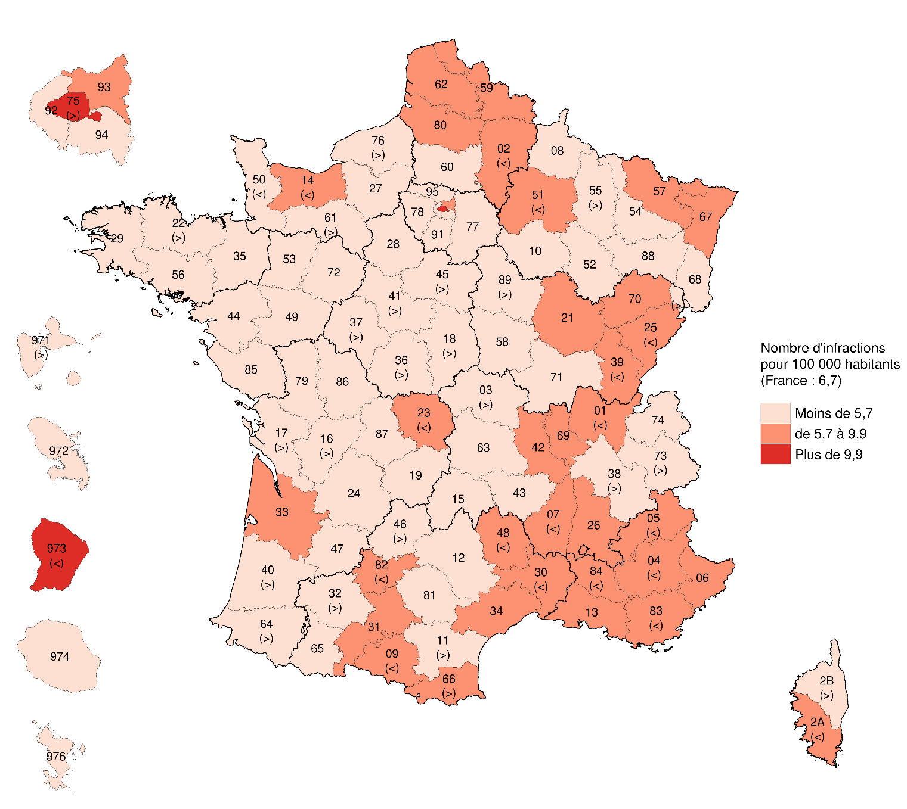
Nombre d'infractions anti-LGBT+ enregistrées, pour 10 000 habitants par département (en moyenne annuelle entre 2021 et 2023, en lieu de commission)
1 | Ain | 5.9
2 | Aisne | 5.8
3 | Allier | 5
4 | Alpes-de-Haute-Provence | 6.4
5 | Hautes-Alpes | 6.4
6 | Alpes-Maritimes | 7
7 | Ardèche | 5.8
8 | Ardennes | 4.1
9 | Ariège | 6.3
10 | Aube | 4.6
11 | Aude | 5.5
12 | Aveyron | 4.3
13 | Bouches-du-Rhône | 6.9
14 | Calvados | 6
15 | Cantal | 3.2
16 | Charente | 5.4
17 | Charente-Maritime | 5
18 | Cher | 5.5
19 | Corrèze | 3.3
21 | Côte-d'Or | 7.5
22 | Côtes-d'Armor | 5.2
23 | Creuse | 6.3
24 | Dordogne | 3.9
25 | Doubs | 6.4
26 | Drôme | 6.8
27 | Eure | 4.2
28 | Eure-et-Loir | 4.7
29 | Finistère | 4.4
2A | Corse-du-Sud | 6.5
2B | Haute-Corse | 5.4
30 | Gard | 5.9
31 | Haute-Garonne | 6.9
32 | Gers | 4.5
33 | Gironde | 7.6
34 | Hérault | 8.2
35 | Ille-et-Vilaine | 4.3
36 | Indre | 4.5
37 | Indre-et-Loire | 5.4
38 | Isère | 5.4
39 | Jura | 5.9
40 | Landes | 5.2
41 | Loir-et-Cher | 5.1
42 | Loire | 6.8
43 | Haute-Loire | 4.3
44 | Loire-Atlantique | 4.6
45 | Loiret | 5.6
46 | Lot | 5.1
47 | Lot-et-Garonne | 4.5
48 | Lozère | 7.4
49 | Maine-et-Loire | 4
50 | Manche | 2.2
51 | Marne | 6.4
52 | Haute-Marne | 4.1
53 | Mayenne | 3.3
54 | Meurthe-et-Moselle | 4.8
55 | Meuse | 5.1
56 | Morbihan | 4
57 | Moselle | 6.8
58 | Nièvre | 4.1
59 | Nord | 7.3
60 | Oise | 4.7
61 | Orne | 5.1
62 | Pas-de-Calais | 7.8
63 | Puy-de-Dôme | 4.6
64 | Pyrénées-Atlantiques | 5.1
65 | Hautes-Pyrénées | 4.5
66 | Pyrénées-Orientales | 9.6
67 | Bas-Rhin | 6.5
68 | Haut-Rhin | 4.6
69 | Rhône | 9
70 | Haute-Saône | 8
71 | Saône-et-Loire | 3.9
72 | Sarthe | 3.7
73 | Savoie | 5.5
74 | Haute-Savoie | 4.9
75 | Paris | 18.3
76 | Seine-Maritime | 5.7
77 | Seine-et-Marne | 4.9
78 | Yvelines | 3
79 | Deux-Sèvres | 3.6
80 | Somme | 8.2
81 | Tarn | 4
82 | Tarn-et-Garonne | 5.7
83 | Var | 6
84 | Vaucluse | 6.4
85 | Vendée | 2.7
86 | Vienne | 4.6
87 | Haute-Vienne | 4.4
88 | Vosges | 3.6
89 | Yonne | 5.4
90 | Territoire de Belfort | 4.8
91 | Essonne | 3.2
92 | Hauts-de-Seine | 4.6
93 | Seine-Saint-Denis | 7.5
94 | Val-de-Marne | 4.4
95 | Val-d'Oise | 4
971 | Guadeloupe | 5.5
972 | Martinique | 3.7
973 | Guyane | 9.9
974 | La Réunion | 3.2
976 | Mayotte | 3.1

